Evidencia Pruebas Unitarias SQL
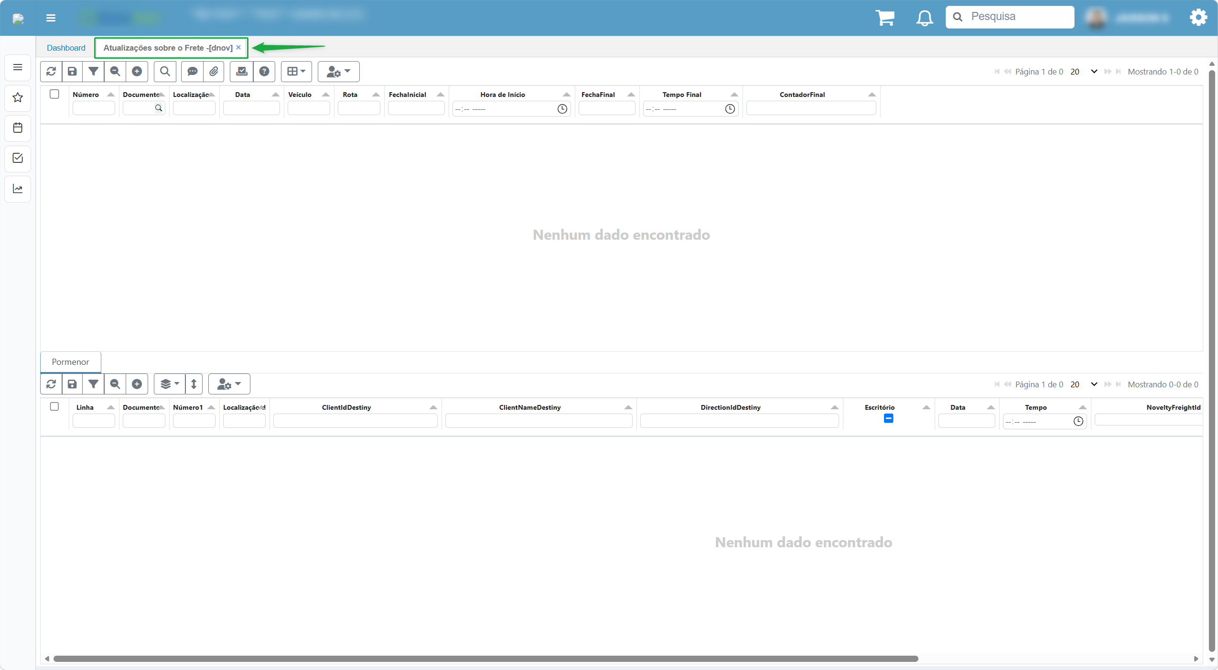
 | SISTEMA INTEGRADO DE GESTIÓN |  |  | CÓDIGO | FO_GDS_07
 |  |  |  | VERSIÓN | 4.0
 | PRUEBAS |  |  | Página 2 de 3
 |  |  |  | RESTRINGIDO
Elaborado por: Jaisson Narvaez |  |  | Fecha de elaboración: 22/09/2026

EVIDENCIA PRUEBAS UNITARIAS SQL

Sitio |  | http://desarrollo.oasiscom.com/
Ambiente |  | OasisComTest

Inicio de Sesion

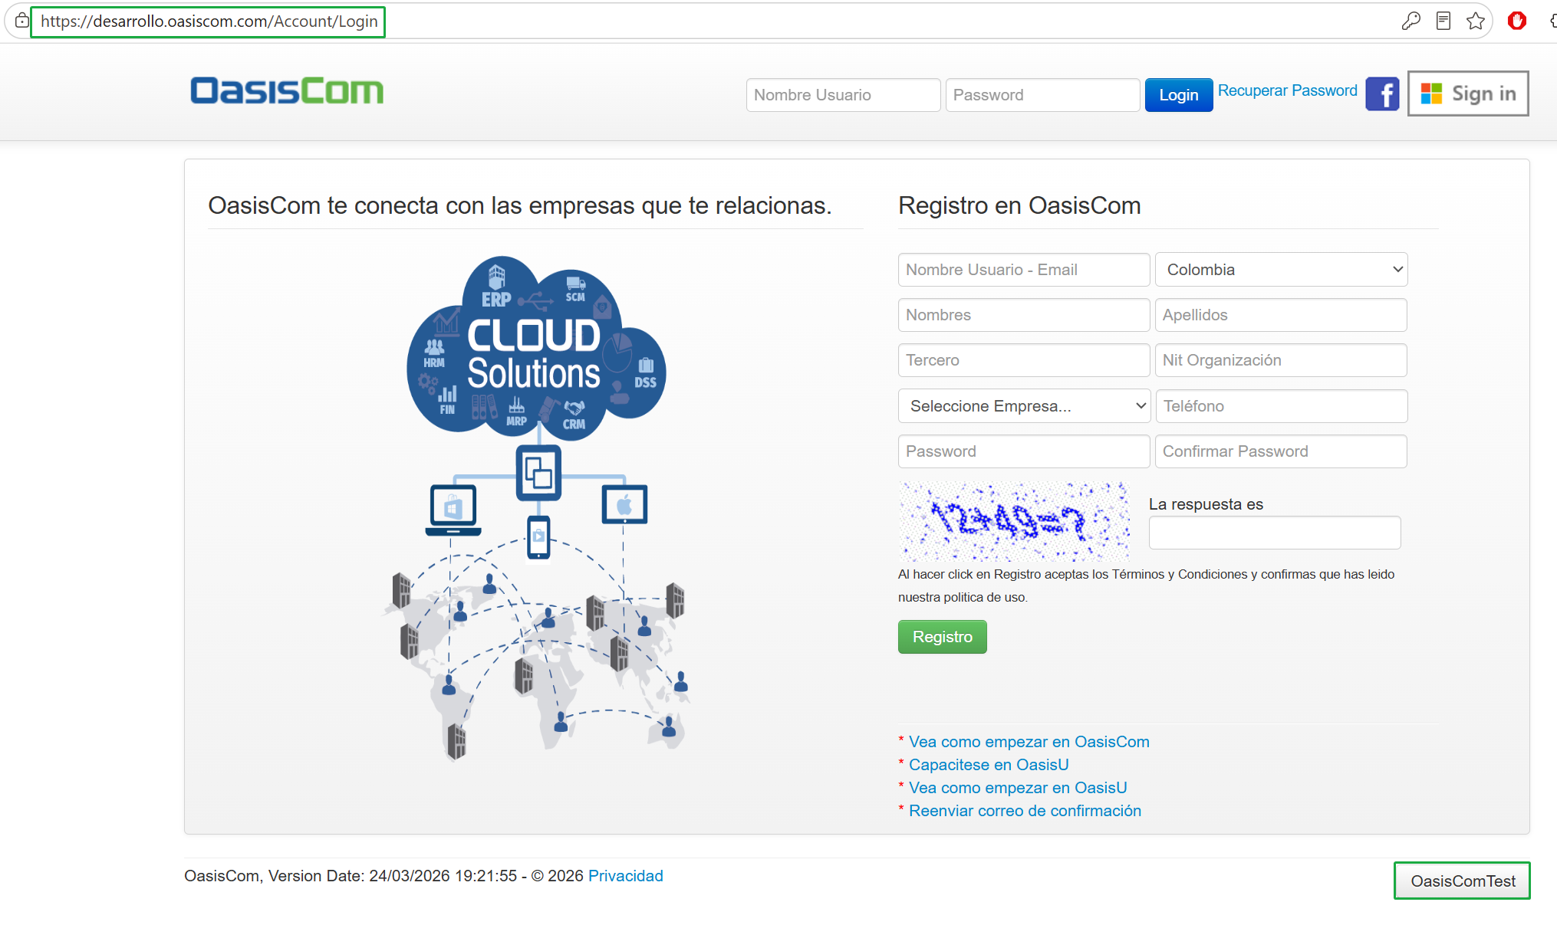

Plan de Pruebas

Se agrega la traducción correspondiente a la aplicación DNOV, en este caso debe llamarse Novedades de Flete, en la traduccion al español, se realiza la configuración a nivel del SDIC

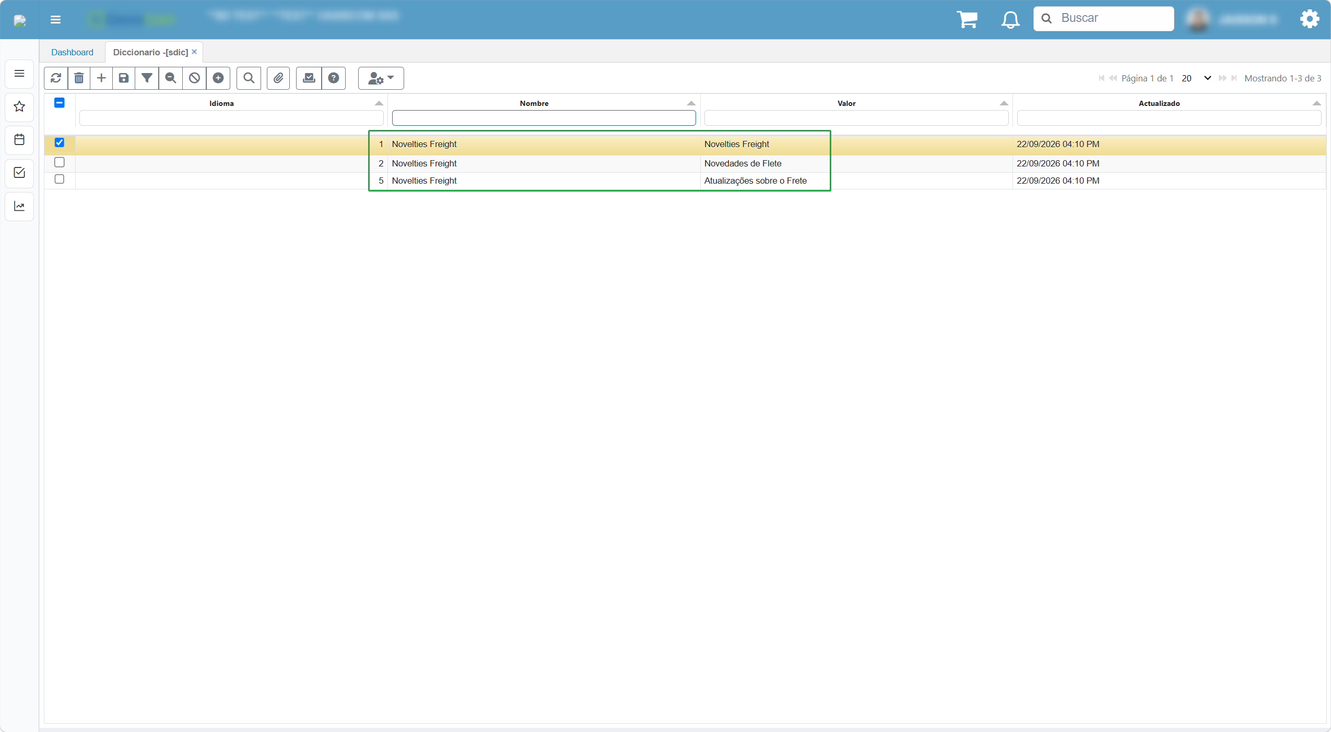

Ahora en el SPRO filtramos por el programa: DNOV, y en Nombre Programa, vamos a agregar el texto de: Novelties Freight

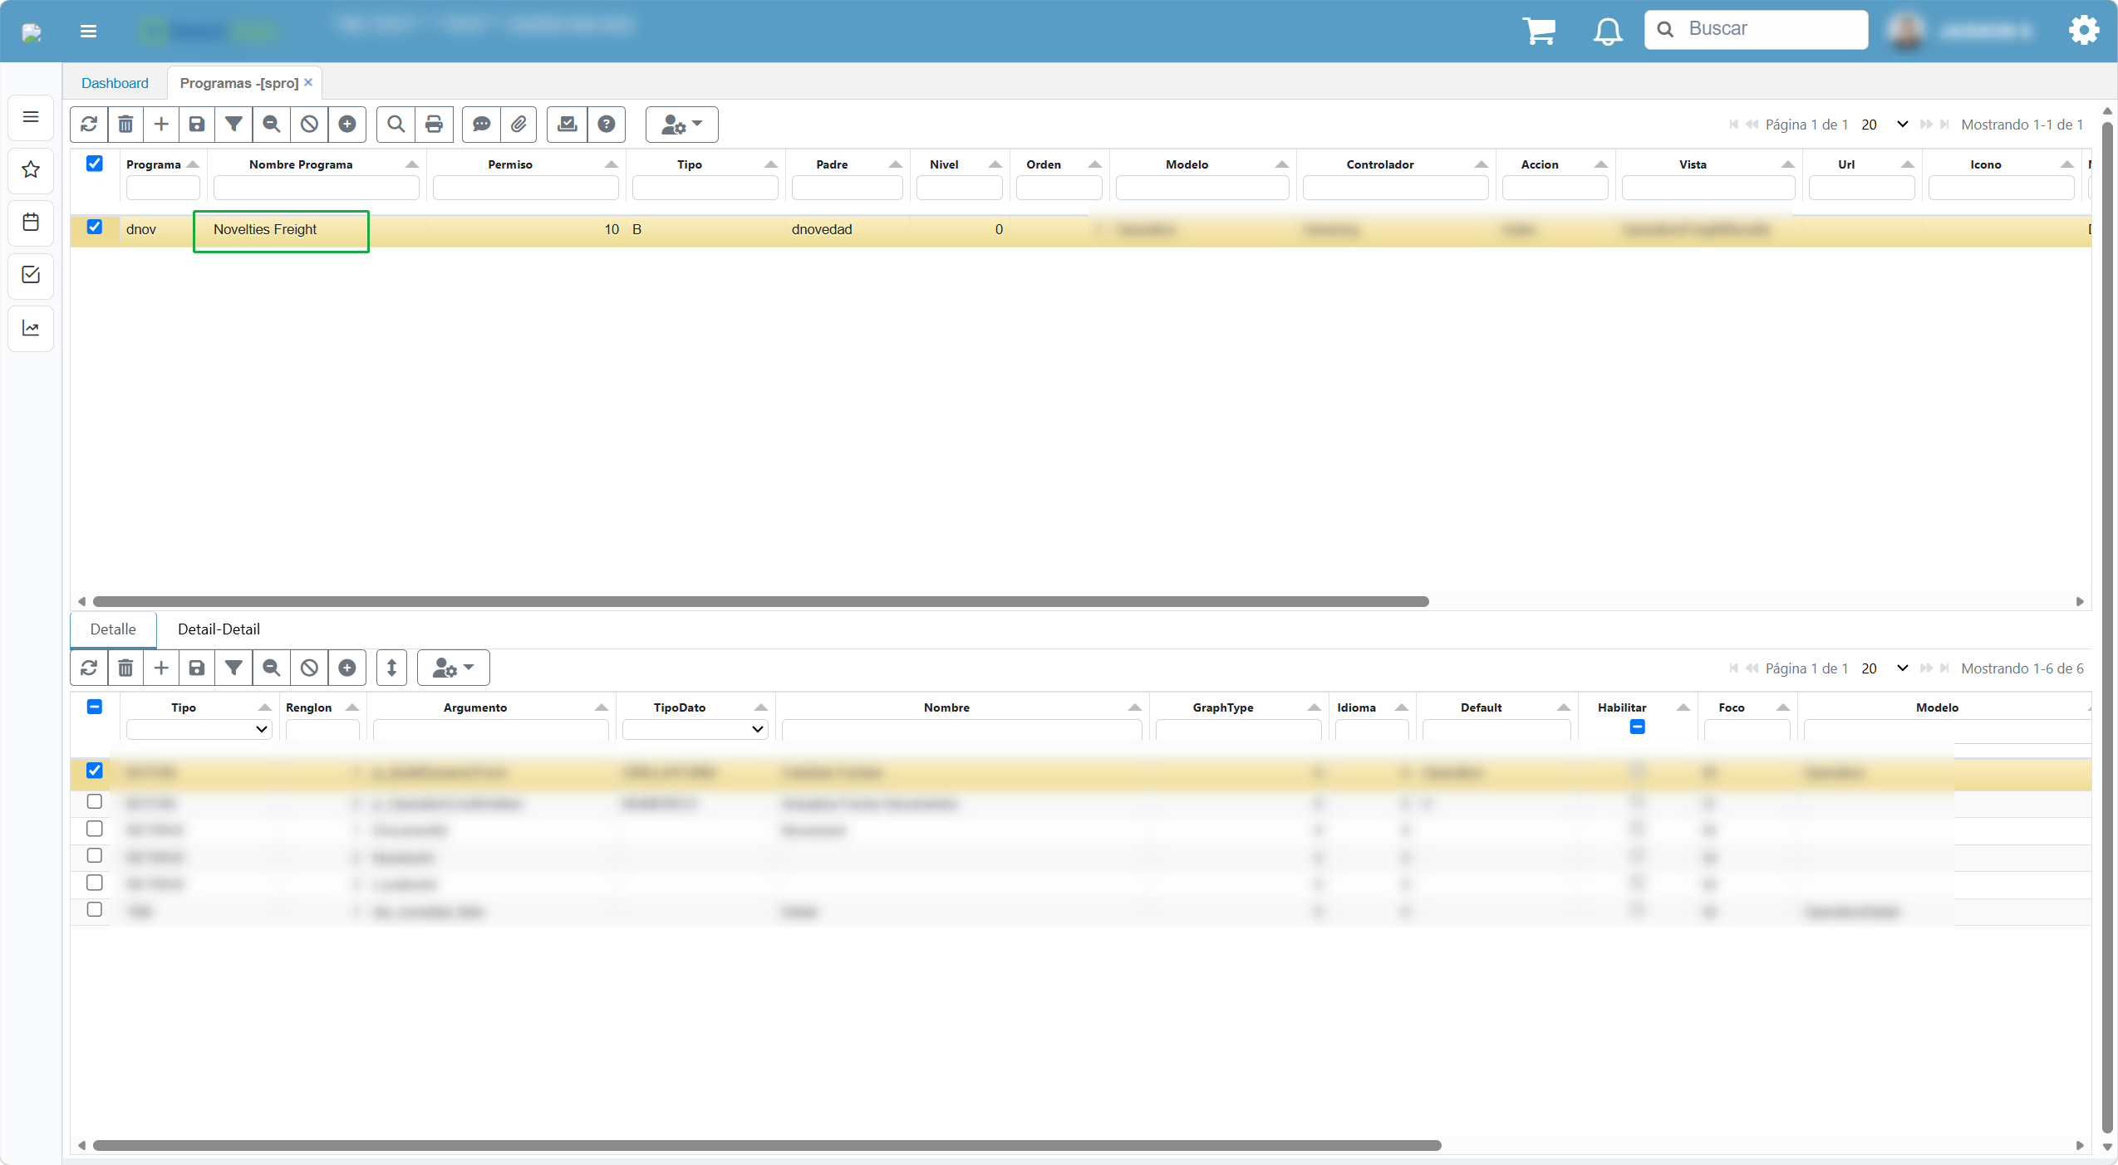

Una vez realizado lo anterior, vamos a abrir la opción, según el idioma realiza la traduccion, en este caso Espáñol



Ahora en Portugues

Evidencia Pruebas Unit Oracle
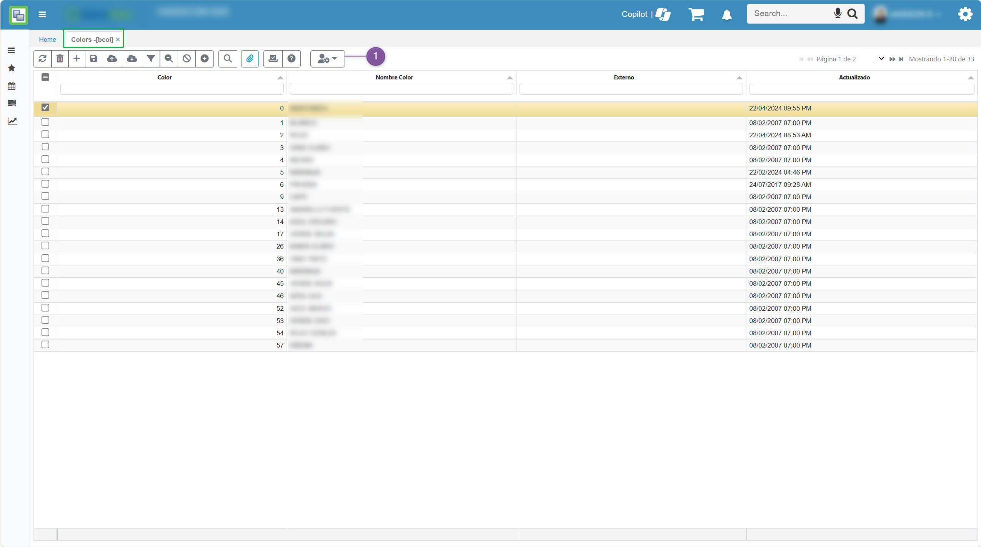
 | SISTEMA INTEGRADO DE GESTIÓN |  |  | CÓDIGO | FO_GDS_07
 |  |  |  | VERSIÓN | 4.0
 | PRUEBAS |  |  | Página 3 de 3
 |  |  |  | RESTRINGIDO
Elaborado por: Jaisson Narvaez |  |  | Fecha de elaboración:

EVIDENCIA PRUEBAS UNITARIAS ORACLE

Sitio |  | https://app.oasiscom.com/
Ambiente |  | Mayorista

Inicio de Sesion

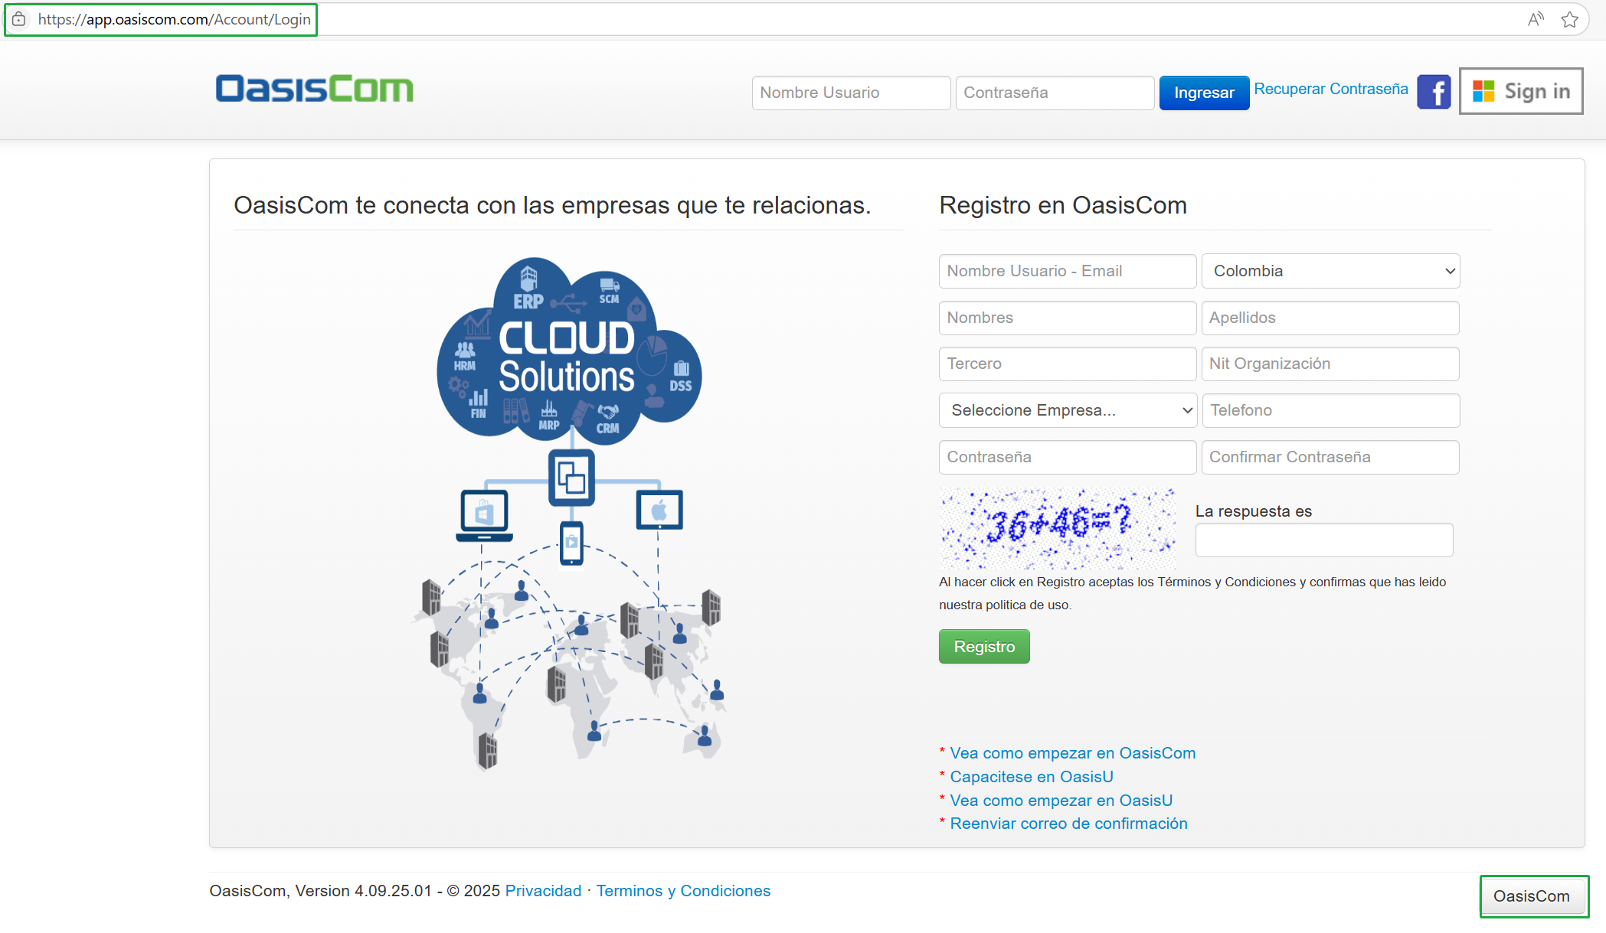

Plan de Pruebas

Descripcion detallada relacionada como ubicación, selección, muestra, etc. Relacionada a la imagen

